2021記念品
2021年 デサントジャパン クラブカップ記念品注文票 |  |  |  |  |  |  |  |  |  |  |  | 発注日： 月 日

ご発注様 |  |  |  | チーム名(県名) |  |  |  |  | 担当

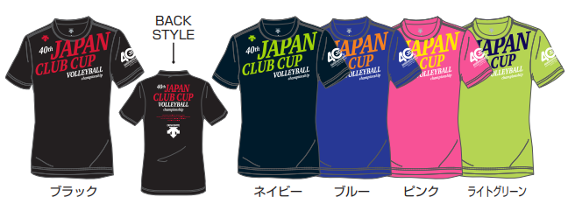
◆TシャツA | 販売価格 | ¥2,800 | ライトグリーンのみ￥2,500！！ |  | ◆TシャツA
 |  |  |  |  | 品番：CC20-5000 | S | M | L | O | XO | XA
 |  |  |  |  | ブラック
 |  |  |  |  | ネイビー
 |  |  |  |  | ブルー
 |  |  |  |  | ピンク |  |  |  |  |  |  |  | 0
 |  |  |  |  | ライトグリーン |  |  |  |  |  |  | ←特別価格 | 0

特別価格！
 |  |  |  |  | 合計 | 0 |  |  | 金額 | ¥0
 |  |  |  |  |  | 0 | 0

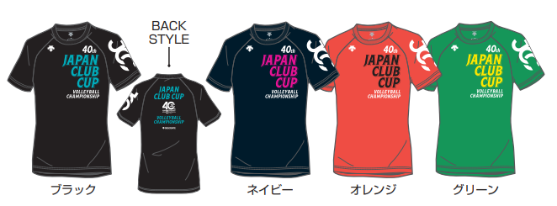
◆TシャツB |  | 販売価格 | ¥2,800 |  | ◆TシャツB
 |  |  |  |  | 品番：CC20-5001 | S | M | L | O | XO | XA
 |  |  |  |  | ブラック
 |  |  |  |  | ネイビー
 |  |  |  |  | オレンジ
 |  |  |  |  | グリーン

 |  |  |  |  | 合計 | 0 |  |  | 金額 | ¥0

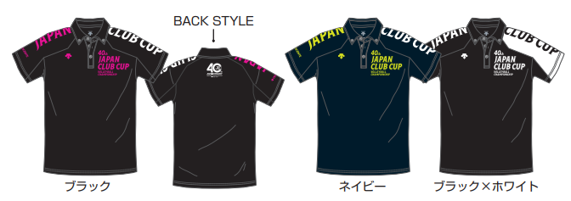
◆ポロシャツ |  | 販売価格 | ¥3,900 |  | ◆ポロシャツ
 |  |  |  |  | 品番：CC20-4000 | S | M | L | O | XO | XA
 |  |  |  |  | ブラック
 |  |  |  |  | ネイビー
 |  |  |  |  | ブラック×ホワイト

 |  |  |  |  | 合計 | 0 |  |  | 金額 | ¥0

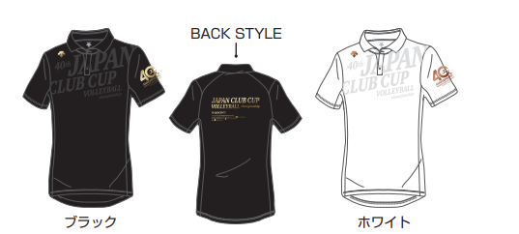
◆プレミアムポロシャツ |  | 販売価格 | ¥4,900 |  | ◆プレミアムポロシャツ
 |  |  |  |  | 品番：DX-B0535 | S | M | L | O | XO | XA
 |  |  |  |  | ブラック
 |  |  |  |  | ホワイト

 |  |  |  |  | 合計 | 0 |  |  | 金額 | ¥0

◆スポーツタオル |  | 販売価格 | ¥1,800 |  | ◆ポケッタブルドラムバッグ |  | 販売価格 |  | ¥1,900
 |  |  | 品番：CC20TOWEL1 | F |  |  |  |  | 品番：CC20-BAG1 |  | F
 |  |  | グリーン |  |  |  |  |  | ブラック
 |  |  | 合計 | 0 |  |  |  |  | 合計 |  | 0
 |  |  | 金額 | ¥0 |  |  |  |  | 金額 |  | ¥0

◆ハンドタオル |  | 販売価格 | ¥1,000
 |  |  | 品番：CC20TOWEL2 | F | ◆ポケッタブルトートバッグ |  | 販売価格 |  | ¥1,900
 |  |  | ネイビー |  |  |  |  |  | 品番：CC20-BAG2 |  | F
 |  |  | オレンジ |  |  |  |  |  | ネイビー
ネイビー | オレンジ |  | 合計 | 0 |  |  |  |  | 合計 |  | 0
 |  |  | 金額 | ¥0 |  |  |  |  | 金額 |  | ¥0

◆ナップサック |  | 販売価格 | ¥1,000 |  | ◆シューズ袋 |  | 販売価格 |  | ¥800
 |  |  | 品番：CC20-BAG3 | F |  |  |  |  | 品番：CC20-BAG4 |  | F
 |  |  | ブラック×ゴールド |  |  |  |  |  | ネイビー
 |  |  | ブラック×グリーン |  |  |  |  |  | 合計 |  | 0
 |  |  | 合計 | 0 |  |  |  |  | 金額 |  | ¥0
 |  |  | 金額 | ¥0
 |  |  |  |  | 合計 | 0 | 点 |  | 金額 | ¥0
在庫数に限りがありますので、全てに対応できない場合もありますので、その場合ご了承お願い致します。
送料は、着払いにて対応。購入者の方の負担となります。
合計金額 | ¥0
発送先 | 〒 | 000-000 |  |  |  |  |  | 連絡先
住所 | ○○県 |  |  |  |  |  |  | 090-0000-0000

